상품제안서
레빗 메탈카드 2.0 USB (8~64G) | 상품코드: S27067

 |  |  |  |  |  |  | 02-713-8555 | www.synergygift.co.kr
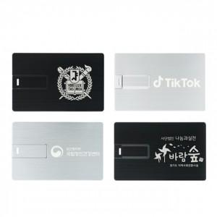

【상세/제작정보】

【인쇄/포장옵션】 | 레이저 / 포장지포장

【공급단가】 | 수량 | 50~ | 100~ | 500~ | 1,000~ | 3,000~
*VAT별도 | 8G | 6,020원 | 5,870원 | 5,630원 | 5,490원 | 5,340원
 | 16G | 7,950원 | 7,760원 | 7,440원 | 7,250원 | 7,060원
 | 32G | 9,430원 | 9,200원 | 8,820원 | 8,600원 | 8,370원
 | 64G | 10,680원 | 10,420원 | 9,990원 | 9,740원 | 9,480원

【상품 URL】 | https://www.synergygift.co.kr:443/src/goods_detail.php?gdno=27067

